Sheet1
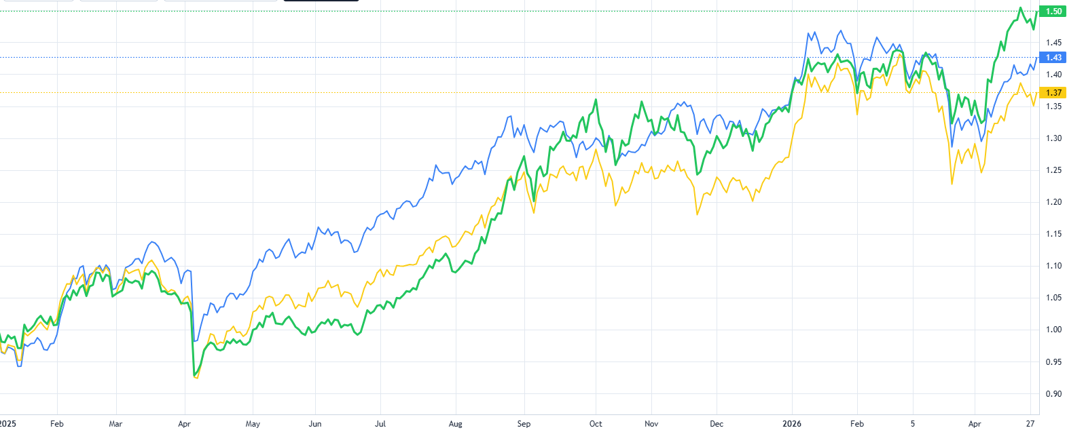
时间段 | 年化收益 | 夏普 | 最大回撤 | 年换手率 | 现金占比
2021.1.1-2026.04.30 | 10.49% | 0.56 | 36.25% | 229.11% | 1.41%
2021年度 | 21.12% | 1.23 | 8.11% | 245.88% | 1.72%
2022年度 | -22.51% | -0.93 | 35.12% | 185.93% | 1.20%
2023年度 | 6.75% | 0.52 | 12.22% | 262.66% | 2.52%
2024年度 | 19.07% | 0.69 | 24.79% | 346.37% | 2.11%
2025年度 | 32.42% | 1.54 | 13.73% | 386.47% | 3.17%
2026年度 | 3.78% | 0.7 | -0.1243 | 401.95 | 0.0209
蓝色线：策略曲线 |  | 黄色线：等比例买入 |  | 绿色线：深成指
2021年股票池，从2021年1月1日——2026年4月30日
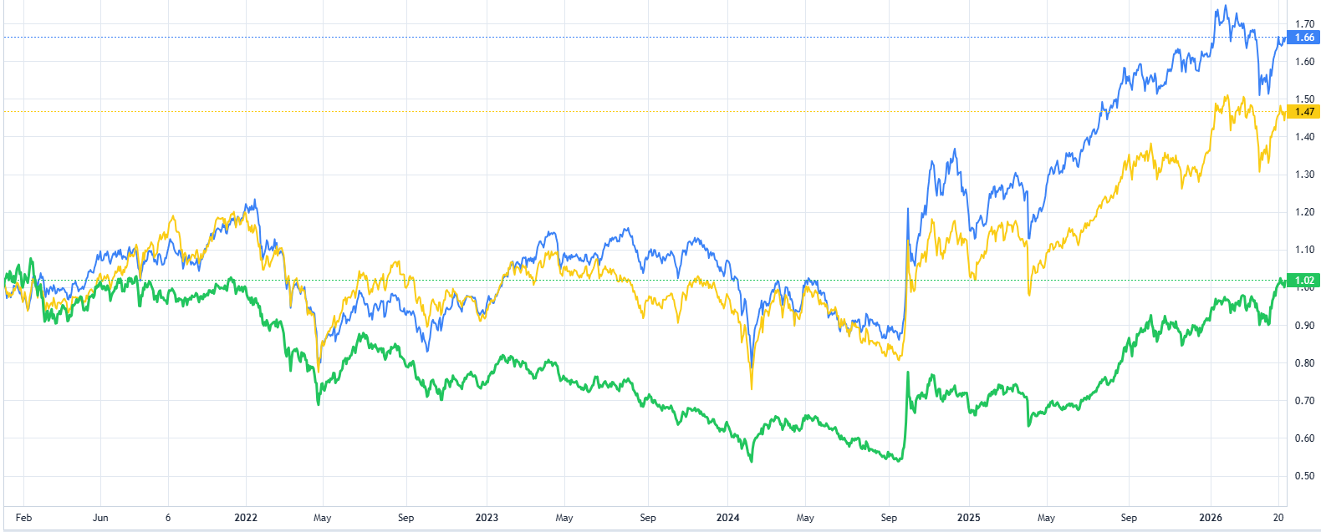

蓝色线：策略曲线 | 黄色线：等比例买入 |  | 绿色线：深成指
2021年股票池，从2021年1月1日——2022年1月1日
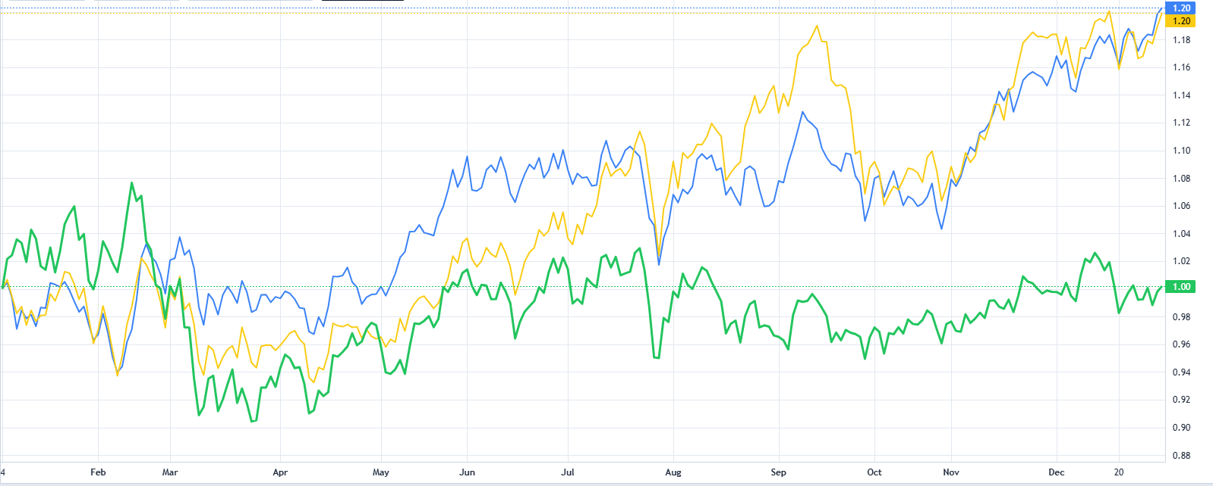

蓝色线：策略曲线 | 黄色线：等比例买入 |  | 绿色线：深成指
2021年股票池，从2022年1月1日——2023年1月1日
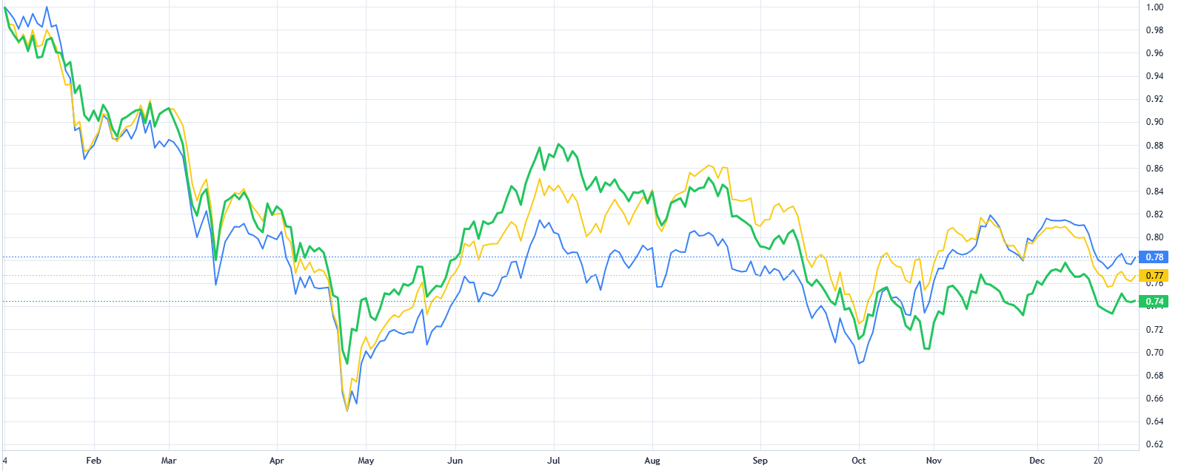

蓝色线：策略曲线 |  | 黄色线：等比例买入 |  | 绿色线：深成指
2021年股票池，从2023年1月1日——2024年1月1日
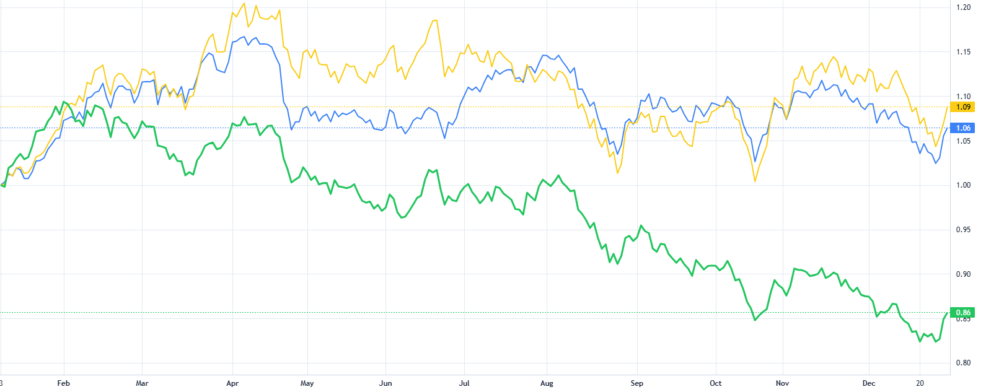

蓝色线：策略曲线 |  | 黄色线：等比例买入 |  | 绿色线：深成指
2021年股票池，从2024年1月1日——2025年1月1日
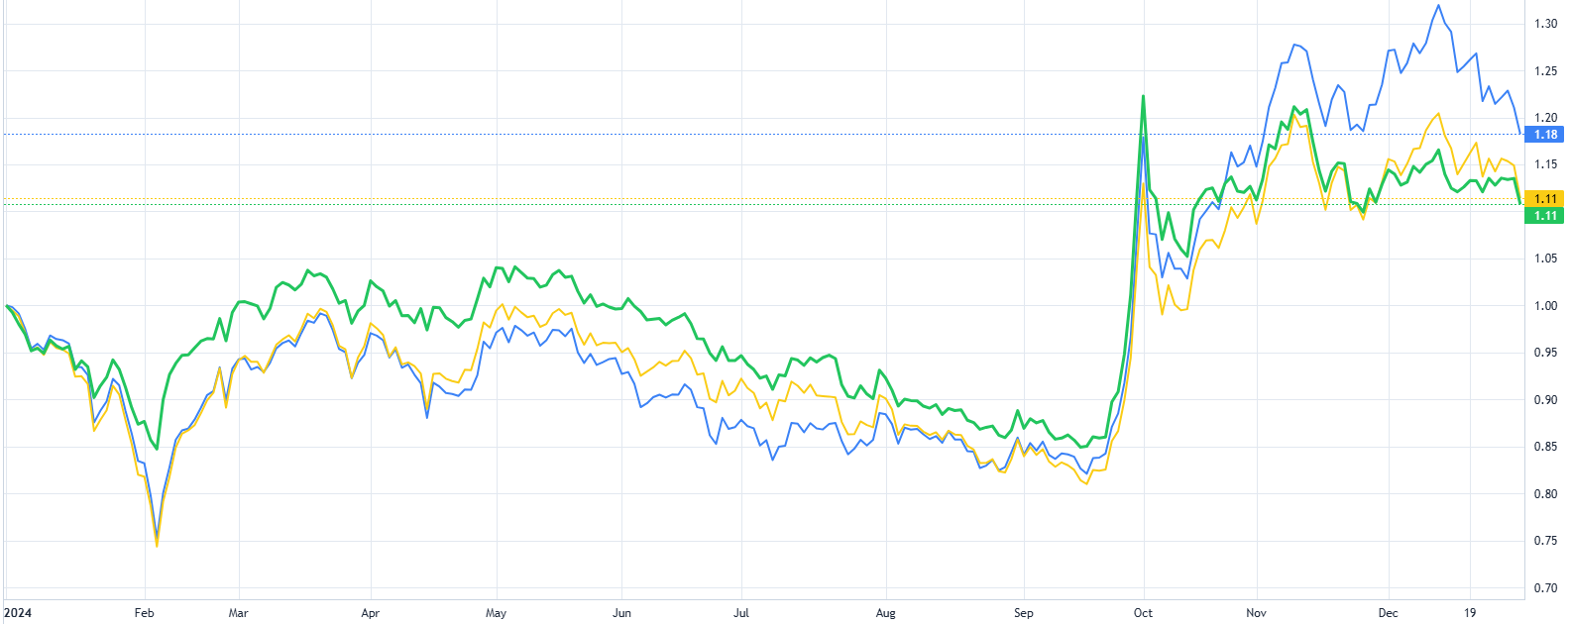

蓝色线：策略曲线 |  | 黄色线：等比例买入 |  | 绿色线：深成指
2021年股票池，从2025年1月1日——2026年4月30日

